Накладная-№3
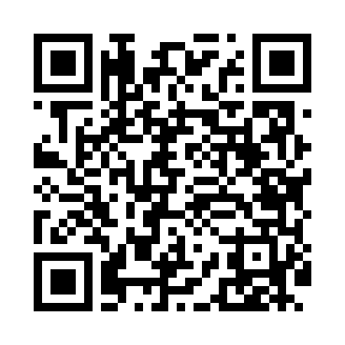
Номер товарно-транспортной накладной: |  |  | Торговый представитель: Kamol aka
Поставщик: Toshkent falcon fly 2 |  |  | Телефон торгового представителя: +998979626299
Дата отгрузки: 06.12.2025 |  |  | Контрагент: """" Klient
Дата консигнации: |  |  | Адрес:
Доставщик: |  |  | Телефон:
Телефон доставщика:
Время заказа: 06.12.2025 10:45:05
№ | Штрих-код | Название товаров (работ,услуг) | Количество | Количество в кейсе | Цена | Сумма
 |  |  | 42 |  |  | 60
1 | 6953087512611 | Миска металлическая 18cm XP-30-118 | 5 | 5 шт. | 0.90 | 4.50
2 | 6953087512628 | Миска металлическая 20cm XP-30-119 | 5 | 5 шт. | 1.10 | 5.50
3 | 6953087512635 | Миска металлическая 22cm XP-30-120 | 5 | 5 шт. | 1.30 | 6.50
4 | 6953087512659 | Миска металлическая 26cm XP-30-122 | 5 | 5 шт. | 1.70 | 8.50
5 | 6953087512666 | Миска металлическая 28cm XP-30-123 | 5 | 5 шт. | 1.90 | 9.50
6 | 6934179000568 | Металический Миска 24cm DB-6-13 | 4 | 4 шт. | 1.20 | 4.80
7 | 6934179000582 | Металический Миска 28cm DB-6-14 | 4 | 4 шт. | 1.50 | 6
8 | 6954287140260 | Складная пластиковая корзина для белья DB-140 -26 | 4 | 4 шт. | 0.80 | 3.20
9 | 6932056607848 | Металическая миска 2,5л 22cm DB-6-17 | 5 | 5 шт. | 2.30 | 11.50
Итого: 60$|->UZS: 750,000.00

